Plan1
FOLHA DE PAGAMENTO (3) - DSR e Hora Extra

Matric. | Nome | Nº Sal. | Nº Filhos | NºHr.Extra | Nível | NºHr.Not. | DADOS | Sal. Base | Ad. Insalubr. | Ad. Peric. | Ad. Noturno | SubTotal | 1Hr. Trab. | 1Hr. Extra | Total de Hr. Extra | DSR | Sal. Bruto
1010 | Marcelo Cerafim | 2.2 | 2 | 21 | 2 | 9
1020 | Ricardo Borges | 1.3 | 1 | 19 | 1 | 4
1030 | Anaraica Gonçalves | 1 | 1 | 15 | 0 | 0
1040 | Patricia Pinto | 3 | 0 | 32 | 1 | 3
1050 | Rodolpho Nolasco | 1.5 | 2 | 26 | 3 | 8
1060 | Zélindo Picanha | 4.4 | 1 | 17 | 3 | 0
1070 | Evertong dos Santos | 2 | 4 | 22 | 1 | 4
1080 | Rafael Brandão | 1.8 | 7 | 27 | 2 | 11
1090 | Nerivalter Santana | 4.7 | 2 | 30 | 3 | 5 |  | Sal. Mínimo*nº Sal. | Sal. Mím *10%, 20% ou 40% | Sal. Base * 30% | Sal. Base / 220 * 20% * Nº Hrs. Noturno | Salário Base + Adicionais , etc. | Sub.Total / 220 | 1Hr. Trabalhada * 1,5 | Sub.Total /220 *1,5* Nº Hr Extra | Total de Hr. Extra /26 *4 | Sub. Total + Total de Horas Extra + DSR

Criar diversos Gráficos de Funcionários
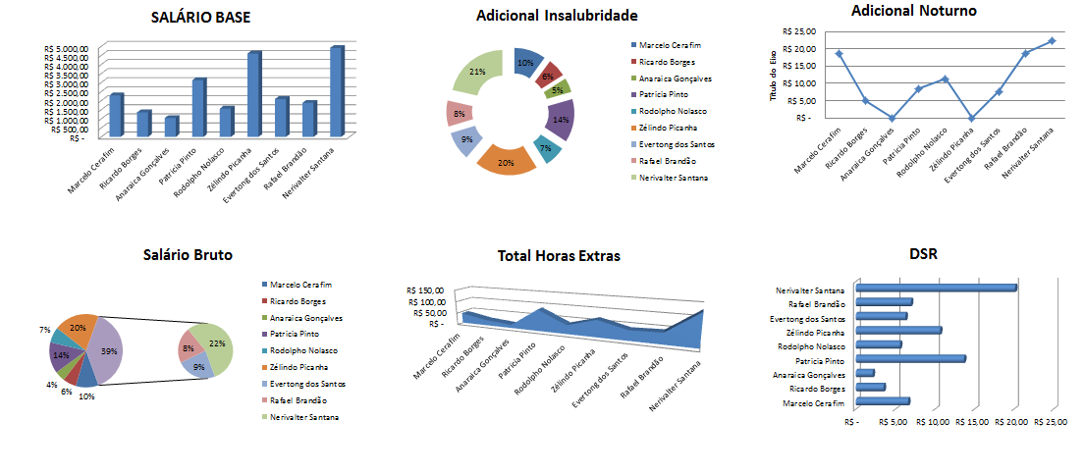

 |  |  | Internet: Digite link, responda as perguntas |  |  |  |  |  |  | https://forms.gle/itbhgkrxHws4uq7C8

